상품제안서
센트라도 디퓨저 몬스테라 150ml*2 | 상품코드: S39408

 |  |  |  |  |  |  | 02-713-8555 | www.synergygift.co.kr
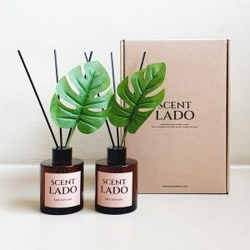 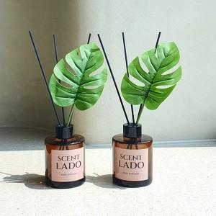 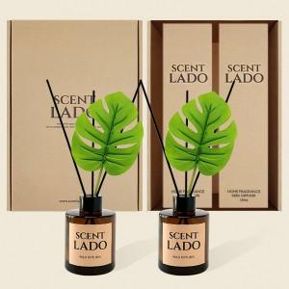

【상세/제작정보】 | <p><span style="font-size: 14pt;">※ 병 스티커 제작 및 부착 별도 문의 바랍니다.</span></p><p><span style="font-size: 14pt;">※ 운임비 별도 발생 됩니다.</span></p>

【인쇄/포장옵션】 | 스티커 / 포장지포장

【공급단가】 | 수량 | 20~ | 50~ | 100~ | 300~ | 1,000~
*VAT별도 | 단가 | 18,100원 | 17,000원 | 16,500원 | 15,800원 | 15,200원

【상품 URL】 | https://www.synergygift.co.kr:443/src/goods_detail.php?gdno=39408

